Fig. 1.1
Figura 1.1. Tassonomia delle piattaforme digitali proposta da Sparkline (2020)

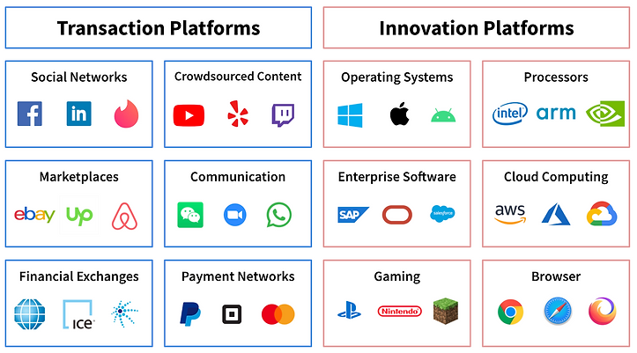

Fonte: Kai Wu "The Platform Economy” Dec 17, 2020, https://www.sparklinecapital.com/

Fig. 1.2
Figura 1.2. I quattro canali chiave di vendita online di prodotti fisici

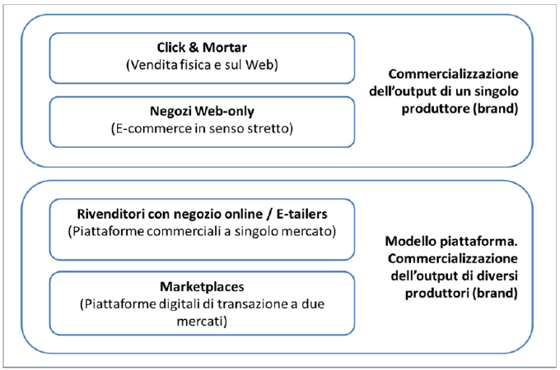

Fonte: Istat

Fig. 1.3
Figura 1.3. Classificazione essenziale delle tipologie di piattaforme digitali di transazione che intermediano la vendita di beni e servizi

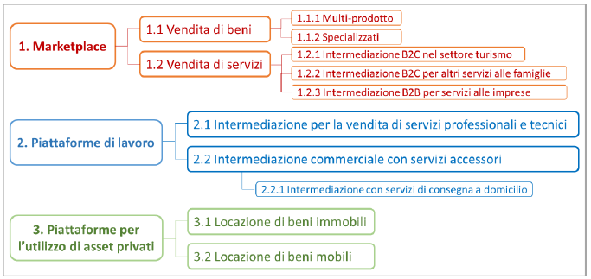

Fonte: Istat

fig 3.1
 |  | Figura 3.1 Imprese che utilizzano le piattaforme digitali per la vendita dei propri prodotti
 |  | e servizi per settore (%)

 | Sì
Trasporti | 1.0%
Ristorazione | 12.8%
Turismo | 42.1%
Totale | 19.4%

fig 3.2
 |  |  |  |  |  |  | Figura 3.2 Utilizzo di canali digitali per la commercializzazione dei propri prodotti o servizi per
 |  | azienda strumenti digitali azienda |  |  |  |  | settore (%)

 |  | Sia piattaforme sia sito proprio | Solo piattaforme | Solo sito proprio | Né piattaforme né sito | Totale
Q_SETTORE Settore (DEF) | Trasporti | 0.5 | 0.5 | 12.6 | 86.4 | 100.0
 | Ristorazione | 5.1 | 7.6 | 13.4 | 73.8 | 100.0
 | Turismo | 33.3 | 8.8 | 19.9 | 38.1 | 100.0
 | Totale | 12.9 | 6.6 | 15.2 | 65.3 | 100.0

Fig 3.3
 |  |  |  |  | Figura 3.3 Anno di attivazione del primo contratto con una piattaforma digitale per settore (%)

 | Trasporti | Ristorazione | Turismo | Totale
prima del 2014 | 15.0 | 5.7 | 33.1 | 24.0
dal 2014 al 2016 | 18.5 | 10.2 | 25.7 | 20.6
dal 2017 al 2019 | 39.3 | 39.3 | 35.6 | 36.8
2020 | 14.5 | 27.8 | 3.1 | 11.2
2021-2022 | 12.7 | 16.9 | 2.5 | 7.3
Totale | 100.0 | 100.0 | 100.0 | 100.0

fig 3.4
 | Trasporti | Ristorazione | Turismo | Totale
fino al 10% | 77.9 | 21.3 | 14.4 | 16.8
10-15% | 5.6 | 26.8 | 38.0 | 34.4
15-20% | 10.8 | 16.2 | 41.8 | 33.8
oltre 20% | 5.7 | 35.7 | 5.9 | 15.0
Totale | 100 | 100 | 100 | 100

Figura 3.4 Percentuale di commissioni pagate per settore in classi, per settore nel 2021 (%)

fig 3.5
 |  |  |  |  | Figura 3.5 Imprese che utilizzano le piattaforme per condizioni contrattuali (%)
 | Trasporti | Ristorazione | Turismo | Totale
Stabilite unilateralmente dalla piattaforma | 41.9 | 64.5 | 73.6 | 70.3
Negoziate tra l'impresa e la piattaforma | 26.7 | 14.2 | 9.7 | 11.3
Non risponde | 31.4 | 21.3 | 16.8 | 18.4
Totale | 100.0 | 100.0 | 100.0 | 100.0

fig 3.6
 |  |  |  |  | Figura 3.6 Imprese che utilizzano le piattaforme per esposizione a valutazioni negative su
 |  |  |  |  | prodotti e servizi, per settore (%)

 | Trasporti | Ristorazione | Turismo | Totale
Sì una volta sola | 3.5 | 7.1 | 8.0 | 7.7
Sì più di una volta | 8.3 | 25.9 | 30.4 | 28.8
No, mai | 65.5 | 33.8 | 33.1 | 33.7
Non risponde | 22.7 | 33.2 | 28.4 | 29.9
Totale | 100 | 100 | 100 | 100

fig 3.7
 |  |  |  |  | Figura 3.7 Accesso alle informazioni sui clienti per settore (%)

 | Trasporti | Ristorazione | Turismo | Totale
Sì, tutte le piattaforme | 40.1 | 28.9 | 38.6 | 34.3
Sì, solo alcune | 16.3 | 9.3 | 17.9 | 14.0
No, nessuna | 12.8 | 24.6 | 13.5 | 18.4
Non risponde | 30.8 | 37.2 | 30.1 | 33.3
Totale | 100 | 100 | 100 | 100

fig 3.8
 |  |  |  |  |  | Figura 3.8 Imprese utilizzatrici cui le piattaforme offrono un servizio di consulenza per settore (%)

 | Trasporti | Ristorazione | Turismo | Totale
Sì | 9.4 | 16.6 | 38.0 | 30.8
No | 37.2 | 27.9 | 18.3 | 21.6
Non risponde | 53.4 | 55.5 | 43.7 | 47.6

 |  | piattaforme uso piattaforme
 |  | 1,00 sì
 |  | Q_SETTORE Settore (DEF)
 |  | 1 Trasporti | 2 Ristorazione | 3 Turismo | Totale
 |  | Conteggio | Conteggio | Conteggio | Conteggio
C21 La/e piattaforma/e che utilizza offrono un servizio di consulenza di mercato? | 1 Sì | 55 | 3138 | 14682 | 17875
 | 2 No | 215 | 5271 | 7061 | 12547
 | 9 Non sa/Non risponde | 310 | 10488 | 16872 | 27670
 | Totale | 580 | 18898 | 38615 | 58092

Figura 3.9
 | Trasporti | Ristorazione | Turismo | Totale
Non risponde/Non sa | 16.2 | 17.4 | 19.4 | 17.6
Altro | 3.7 | 4.8 | 4.1 | 4.4
In passato abbiamo avuto esperienze spiacevoli | 0.3 | 0.6 | 0.6 | 0.5
Non conosco i servizi delle piattaforme digitali | 2.2 | 2.3 | 3.0 | 2.4
Le condizioni economiche proposte dalle piattaforme sono troppo onerose | 1.2 | 5.5 | 6.1 | 4.6
Non si è presentata l'occasione | 5.7 | 6.4 | 6.9 | 6.3
Preferiamo gestire internamente il rapporto con i clienti | 18.6 | 26.2 | 24.9 | 24.1
Non ne abbiamo bisogno | 52.1 | 36.9 | 35.1 | 40.2
Totale | 100 | 100 | 100 | 100

Figura 3.9 Motivo per cui si sceglie di non utilizzare le piattaforme digitali per settore (%)

Fig. 3.10
 |  | Figura 3.10 Le principali piattaforme operanti nel settore del turismo in Italia secondo le
 |  | indicazioni degli operatori del settore. Anno 2022.

 |  | Gli operatori sono classificati per numero di citazioni (ponderato) raccolte dai rispondenti (indifferentemente come primo, secondo o terzo operatore per rilevanza). Quando disponibile, viene indicato anche il numero di contatti Web ottenuti nel mese di settembre 2023 stimati da SimilarWeb (si veda il sito https://www.similarweb.com/ per gli aspetti tecnici).

 |  | Fonte: Inapp DPS 2022

 |  |  | Stima relativa del numero di fornitori (piattaforma leader = 100) | Domanda potenziale interna
67772.046255 | 38.75955 | BOOKING.COM | 100 | 38.75955
19760.754598 | 2.09682 | EXPEDIA.IT | 29.157677375 | 2.09682
15485.028001 | 6.85092 | AIRBNB.COM | 22.848694789 | 6.85092

 |  |  | Stima relativa del numero di fornitori (piattaforma leader = 100) | Domanda potenziale interna
2431.2475829 | 0.77689536 | BED-AND-BREAKFAST.IT | 3.5873899598 | 0.77689536
1285.4732906 | 0.05295045 | HRS - HOTEL RESERVATION | 1.8967603335 | 0.05295045
1008.8432714 | 0.57195 | VRBO.COM - HOMEAWAY | 1.4885831653 | 0.57195
777.29891341 | 0.3288948 | AGRITURISMO.IT | 1.1469314509 | 0.3288948
413.26281023 | 0.0295452 | BOOKING SÜDTIROL | 0.60978358049 | 0.0295452
411.79720556 | 0 | HOTELBEDS.COM | 0.60762103008 | 0
386.8494364 | 0 | VIATOR.COM | 0.57080973317 | 0
332.09712772 | 24.76424 | TRIPADVISOR | 0.49002080661 | 24.76424
273.93737834 | 2.66133 | GET YOUR GUIDE.IT | 0.40420408336 | 2.66133
263.46654133 | 0.11249612 | BEST WESTERN.IT | 0.38875400093 | 0.11249612
192.75459716 | 0.09393732 | INFOALBERGHI.COM | 0.2844160798 | 0.09393732
186.63882466 | 3.28678 | TRIVAGO.IT | 0.27539204579 | 3.28678
185.86048898 | 0.84311854 | PRONTOPRO.IT | 0.27424358456 | 0.84311854
185.24465846 | 0.92484 | SMARTBOX.COM | 0.27333490531 | 0.92484
184.49718048 | 0 | AGODA.COM | 0.27223197569 | 0
179.33355531 | 0 | GOOGLE OPINION REWARDS | 0.26461286802 | 0
171.22376013 | 0.00332788 | HOTELBEDS | 0.25264658453 | 0.00332788

Fig. 3.11
 |  | Figura 3.11 Le prime venti piattaforme operanti nel settore della ristorazione in Italia secondo le indicazioni degli operatori del settore. Anno 2022.

 |  | Gli operatori sono classificati per numero di citazioni (ponderato) raccolte dai rispondenti (indifferentemente come primo, secondo o terzo operatore per rilevanza). Quando disponibile, viene indicato anche il numero di contatti Web ottenuti nel mese di settembre 2023 stimati da SimilarWeb (si veda il sito https://www.similarweb.com/ per gli aspetti tecnici).
 |  | Fonte: Inapp DPS 2022

 |  |  | Stima relativa del numero di fornitori (piattaforma leader = 100) | Domanda potenziale interna
13555.362347 | 1.76346 | JUST EAT | 100 | 1.76346
10768.457243 | 1.16616 | DELIVEROO | 79.440570954 | 1.16616
7355.0522532 | 0.4148 | GLOVO | 54.259355559 | 0.4148
5329.378794 | 38.75955 | BOOKING | 39.315649833 | 38.75955
3368.0687817 | 0 | UBER EATS | 24.846763188 | 0
2260.0894537 | 1.912 | THE FORK | 16.673028694 | 1.912
1289.7777868 | 0 | FOODINHO | 9.5148897811 | 0
888.06656482 | 0.03798565 | FOODRACERS | 6.5514041018 | 0.03798565
782.10374988 | 2.09682 | EXPEDIA | 5.769700063 | 2.09682
575.51932236 | 6.85092 | AIRBNB.IT | 4.2456948595 | 6.85092
512.81971227 | 0.01319276 | ALFONSINO.DELIVERY | 3.7831501596 | 0.01319276
380.22513564 | 0.23194448 | QUANDOO | 2.8049795048 | 0.23194448
341.7147945 | 0.0339885 | MYMENU | 2.520882775 | 0.0339885
248.36706327 | 2.32728 | GROUPON | 1.8322421557 | 2.32728
237.68156021 | 2.697 | MATRIMONIO.COM | 1.7534135505 | 2.697
213.34607737 | 0.00296496 | APPETEAT | 1.5738869379 | 0.00296496
208.31517737 | 24.76424 | TRIPADVISOR | 1.5367732123 | 24.76424
186.41680832 | 0.00482608 | TAKE2ME | 1.3752255642 | 0.00482608
180.44454495 | 0.0297941 | EAT IN TIME | 1.3311672556 | 0.0297941
178.13024479 | 0 | SOCIALFOOD.IT | 1.3140943062 | 0

Fig. 3.12
 |  | Q_SETTORE Settore (DEF)
 |  | 1 Trasporti |  | 2 Ristorazione |  | 3 Turismo |  | Totale
 |  | Conteggio | % casi colonna | Conteggio | % casi colonna | Conteggio | % casi colonna | Conteggio | % casi colonna

 |  | Figura 3.12 Le prime dieci piattaforme operanti nel settore dei trasporti su gomma in Italia
 |  | secondo le indicazioni degli operatori del settore. Anno 2022
 |  | Gli operatori sono classificati per numero di citazioni (ponderato) raccolte dai rispondenti (indifferentemente come primo, secondo o terzo operatore per rilevanza). Quando disponibile, viene indicato anche il numero di contatti Web ottenuti nel mese di settembre 2023 stimati da SimilarWeb (si veda il sito https://www.similarweb.com/ per gli aspetti tecnici).

 |  | Fonte: Inapp DPS 2022

 |  |  | Stima relativa del numero di fornitori (piattaforma leader = 100) | Domanda potenziale
335.36050942 | 0.00672784 | TRANSPOBANK | 100 | 6.72784
119.87036359 | 0.00280852 | TELEROUTE.COM | 35.743732556 | 2.80852
76.684899377 | 0.0119402 | TIMOCOM.IT | 22.866407112 | 11.9402
66.811006758 | 0.12704 | TRANSPOREON.COM | 19.92214494 | 127.04
40.838333249 | 0.00766464 | ALPEGA | 12.177442514 | 7.66464
35.340856964 | 0.12088185 | MACINGO | 10.538168917 | 120.88185
28.539342033 | 0.05148399 | SUNTRANSFERS | 8.5100485093 | 51.48399
25.550781989 | 0.0017475 | ETRUCKNET.COM | 7.6189000408 | 1.7475
23.111745036 | 0.0119402 | TIMOCOM | 6.8916119776 | 11.9402
21.999702294 | 0.0071154 | ITTAXI | 6.5600157669 | 7.1154

Fig. 3.14
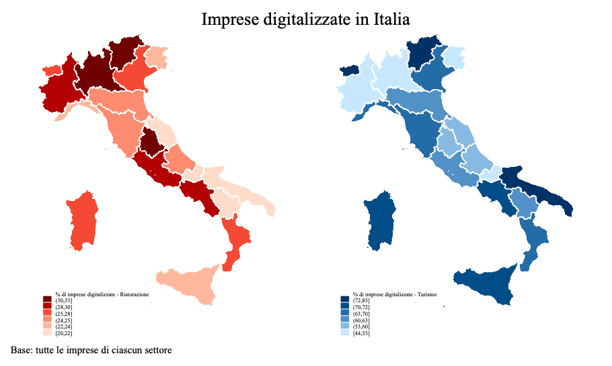
Figura 3.14 Distribuzione geografica delle imprese digitalizzate nella ristorazione (sx) e nel
turismo (dx) (sul totale della popolazione del settore)

Fig. 3.15
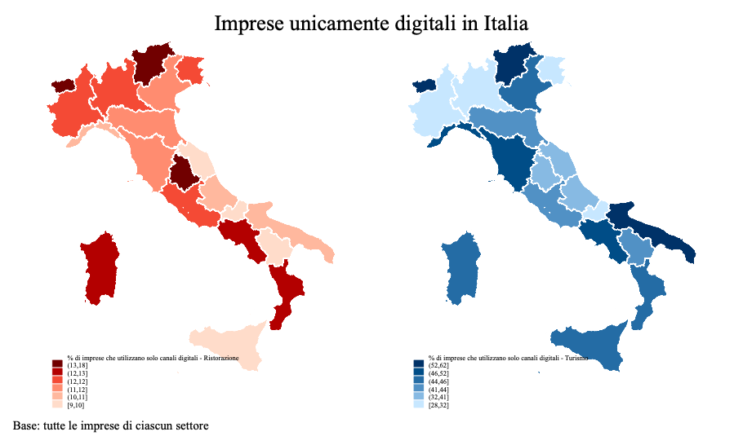
Figura 3.15 Distribuzione geografica delle imprese che ricorrono esclusivamente a canali digitali nella ristorazione (sx) e nel turismo (dx) (sul totale della popolazione del settore)

Fig. 3.16
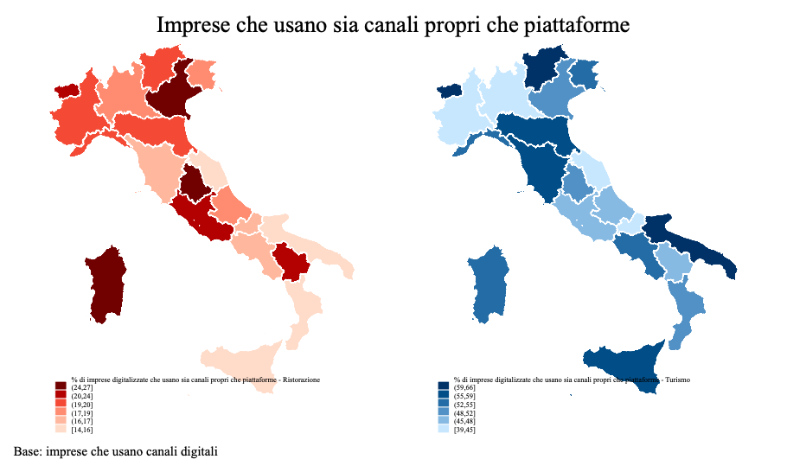
Figura 3.16 Distribuzione geografica delle imprese che ricorrono sia a canali propri che a piattaforme digitali nella ristorazione (sx) e nel turismo (dx) (sul totale delle imprese digitalizzate)

Fig. 3.17
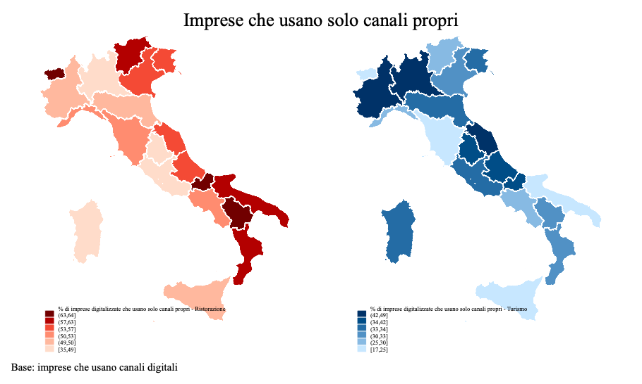
Figura 3.17 Distribuzione geografica delle imprese che ricorrono esclusivamente a canali propri digitali nella ristorazione (sx) e nel turismo (dx) (sul totale delle imprese digitalizzate)

Fig. 3.18
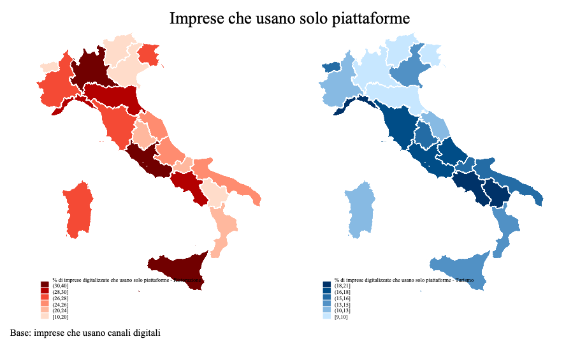
 | Q_SETTORE Settore (DEF)
 | 1 Trasporti |  | 2 Ristorazione |  | 3 Turismo |  | Totale
 | Conteggio | % casi colonna | Conteggio | % casi colonna | Conteggio | % casi colonna | Conteggio | % casi colonna

Figura 3.18 Distribuzione geografica delle imprese che ricorrono esclusivamente a piattaforme digitali nella ristorazione (sx) e nel turismo (dx) (sul totale delle imprese digitalizzate)

Fig. 3.19
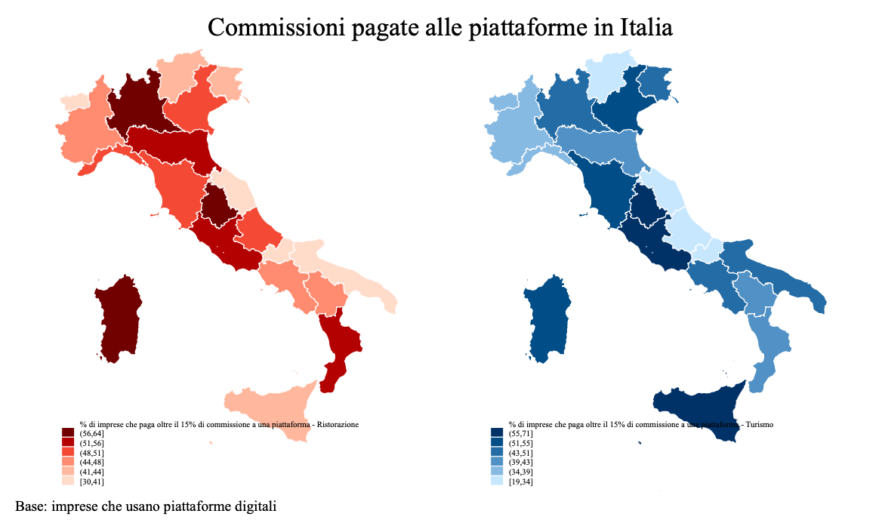
Figura 3.19 Distribuzione territoriale delle imprese della ristorazione (sx) e del turismo (dx) dipendenti da piattaforma (commissioni versate) dipendenti da piattaforma (condizioni unilaterali)

Fig. 3.20
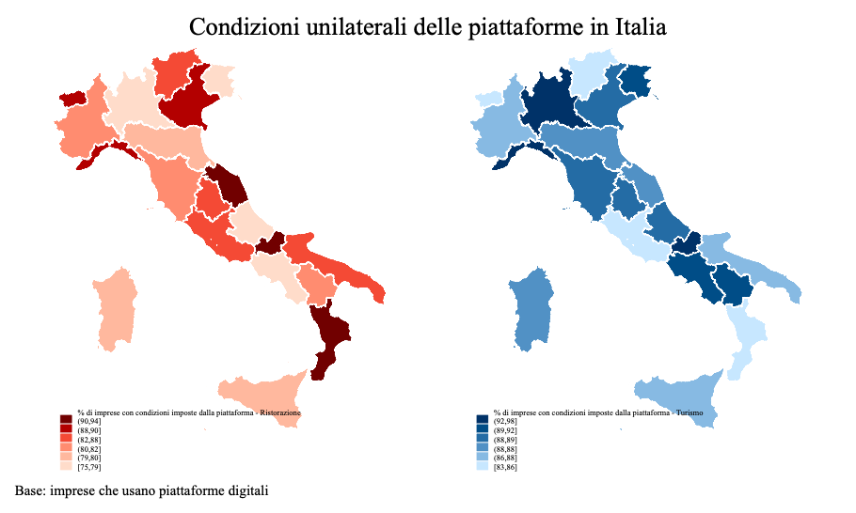
Figura 3.20 Distribuzione territoriale delle imprese della ristorazione (sx) e del turismo (dx)
dipendenti da piattaforma (condizioni unilaterali)

Fig. 3.21
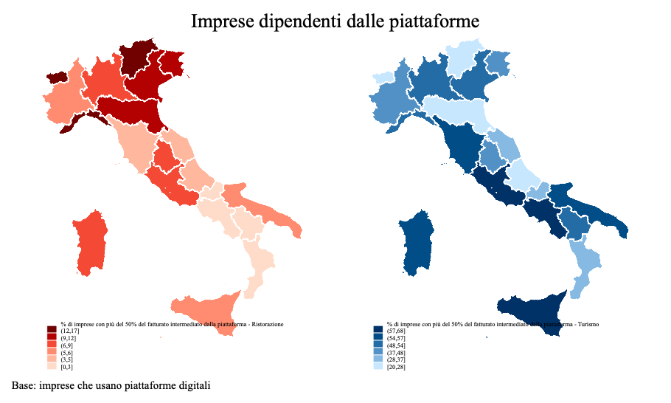
 | Q_SETTORE Settore (DEF)
 | 1 Trasporti |  | 2 Ristorazione |  | 3 Turismo |  | Totale
 | Conteggio | % casi colonna | Conteggio | % casi colonna | Conteggio | % casi colonna | Conteggio | % casi colonna

Figura 3.21 Distribuzione territoriale delle imprese della ristorazione (sx) e del turismo (dx)
dipendenti da piattaforma (>50% del fatturato)

fig 3.22
 |  |  |  |  |  | Figura 3.22 Imprese della ristorazione per ricorso a canali per la commercializzazione di beni o
 |  |  |  |  |  | servizi (%)

 | Usa sia piattaforme sia sito proprio | Usa solo piattaforme | Usa solo sito proprio | Non usa né piattaforme né sito | Totale
Rist. con somministrazione | 5.6 | 7.3 | 14.8 | 72.3 | 100
Rist. senza somministrazione | 5.0 | 9.7 | 9.7 | 75.6 | 100
Gelaterie e pasticcerie | 2.2 | 5.4 | 11.4 | 81.0 | 100
Totale | 5.1 | 7.6 | 13.4 | 73.8 | 100

fig 3.23
 |  | Q_SETTORE Settore (DEF)
 |  | 2 Ristorazione
 |  | AtecoSX Ateco sintetica
 |  | 1,00 Ristorazione con somministrazione |  |  | 2,00 Ristorazione senza somministrazione |  |  | 3,00 Gelaterie e pasticcerie |  |  | Totale
 |  | piattaforme uso piattaforme |  |  | piattaforme uso piattaforme |  |  | piattaforme uso piattaforme |  |  | piattaforme uso piattaforme
 |  | 1,00 sì | 2,00 no | Totale | 1,00 sì | 2,00 no | Totale | 1,00 sì | 2,00 no | Totale | 1,00 sì | 2,00 no | Totale
pers_21 Personale fine 2021 | 1,00 fino a 1 persona | 1463 | 17318 | 18781 | 1303 | 10807 | 12110 | 225 | 4834 | 5059 | 2990 | 32960 | 35950
 | 2,00 da 2 a 4 persone | 4195 | 34596 | 38791 | 2200 | 11880 | 14081 | 526 | 5681 | 6207 | 6921 | 52158 | 59079
 | 3,00 da 5 a 14 persone | 5903 | 32160 | 38063 | 978 | 3740 | 4718 | 287 | 2392 | 2679 | 7167 | 38292 | 45460
 | 4,00 15 persone e più | 1667 | 5142 | 6809 | 122 | 201 | 322 | 31 | 206 | 237 | 1819 | 5549 | 7368
 | Totale | 13227 | 89217 | 102444 | 4603 | 26628 | 31231 | 1068 | 13114 | 14182 | 18898 | 128958 | 147856
 |  | 12.9 |  |  | 14.7 |  |  | 7.5
 |  | Rist. con somministrazione |  | Rist. senza somministrazione |  | Gelaterie e pasticcerie |  | Totale |  |  | 12.781200066
 |  | Utilizza | Non utilizza | Utilizza | Non utilizza | Utilizza | Non utilizza | Utilizza | Non utilizza
 | Fino a 1 persona | 11.1 | 19.4 | 28.3 | 40.6 | 21.1 | 36.9 | 15.8 | 25.6
 | Da 2 a 4 persone | 31.7 | 38.8 | 47.8 | 44.6 | 49.2 | 43.3 | 36.6 | 40.4
 | Da 5 a 14 persone | 44.6 | 36.0 | 21.2 | 14.0 | 26.8 | 18.2 | 37.9 | 29.7
 | 15 persone e più | 12.6 | 5.8 | 2.6 | 0.8 | 2.9 | 1.6 | 9.6 | 4.3
 | Totale | 100.0 | 100.0 | 100.0 | 100.0 | 100.0 | 100.0 | 100.0 | 100.0

 |  | Figura 3.23 Imprese della ristorazione per classe di persone occupate dichiarate al 31.12.2021 e
 |  | utilizzo o meno delle piattaforme (%)

 |  | Rist. con somministrazione |  |  | Rist. senza somministrazione |  |  | Gelaterie e pasticcerie |  |  | Totale
 |  | Utilizza | Non utilizza |  | Utilizza | Non utilizza |  | Utilizza | Non utilizza |  | Utilizza | Non utilizza | tot
 | Fino a 1 persona | 11.1 | 19.4 | 18.3 | 28.3 | 40.6 | 38.8 | 21.1 | 36.9 | 35.7 | 15.8 | 25.6 | 24.3
 | Da 2 a 4 persone | 31.7 | 38.8 | 37.9 | 47.8 | 44.6 | 45.1 | 49.2 | 43.3 | 43.8 | 36.6 | 40.4 | 40.0
 | Da 5 a 14 persone | 44.6 | 36.0 | 37.2 | 21.2 | 14.0 | 15.1 | 26.8 | 18.2 | 18.9 | 37.9 | 29.7 | 30.7
 | 15 persone e più | 12.6 | 5.8 | 6.6 | 2.6 | 0.8 | 1.0 | 2.9 | 1.6 | 1.7 | 9.6 | 4.3 | 5.0
 | Totale | 100.0 | 100.0 | 100.0 | 100.0 | 100.0 | 100.0 | 100.0 | 100.0 | 100.0 | 100.0 | 100.0 | 100.0

fig 3.24
Q_AREA Area (DEF) | 1 Nord-Ovest | 3947 | 22988 | 928 | 5786 | 446 | 3630 | 5322 | 32404 |  |  | 29.8 | 25.8 | 20.2 | 21.7 | 41.8 | 27.7 | 28.2 | 25.1
 | 2 Nord-Est | 2271 | 17505 | 1039 | 6078 | 203 | 2876 | 3513 | 26458 |  |  | 17.2 | 19.6 | 22.6 | 22.8 | 19.0 | 21.9 | 18.6 | 20.5
 | 3 Centro | 3192 | 20531 | 1363 | 5299 | 258 | 2015 | 4813 | 27845 |  |  | 24.1 | 23.0 | 29.6 | 19.9 | 24.2 | 15.4 | 25.5 | 21.6
 | 4 Sud e Isole | 3816 | 28193 | 1273 | 9465 | 160 | 4593 | 5249 | 42251 |  |  | 28.9 | 31.6 | 27.6 | 35.5 | 15.0 | 35.0 | 27.8 | 32.8
 | Totale | 13227 | 89217 | 4603 | 26628 | 1068 | 13114 | 18898 | 128958 |  |  | 100.0 | 100.0 | 100.0 | 100.0 | 100.0 | 100.0 | 100.0 | 100.0
Pop_classi Popolazione residente in classi | 1,00 Fino a 5mila abitanti | 1627 | 22760 | 77 | 3889 | 30 | 2202 | 1734 | 28851 |  |  | 12.3 | 25.5 | 1.7 | 14.6 | 2.8 | 16.8 | 9.2 | 22.4
 | 2,00 Da 5mila e 10mila abitanti | 1308 | 13191 | 194 | 4145 | 40 | 2129 | 1543 | 19466 |  |  | 9.9 | 14.8 | 4.2 | 15.6 | 3.8 | 16.2 | 8.2 | 15.1
 | 3,00 Da 10mila a 30mila abitanti | 2109 | 19616 | 700 | 7196 | 210 | 3845 | 3020 | 30656 |  |  | 15.9 | 22.0 | 15.2 | 27.0 | 19.7 | 29.3 | 16.0 | 23.8
 | 4,00 Da 30mila a 100mila abitanti | 2820 | 16043 | 1148 | 6146 | 235 | 2557 | 4203 | 24746 |  |  | 21.3 | 18.0 | 24.9 | 23.1 | 22.0 | 19.5 | 22.2 | 19.2
 | 5,00 Da 100mila a 250mila abitanti | 1304 | 5486 | 838 | 2320 | 170 | 861 | 2311 | 8667 |  |  | 9.9 | 6.1 | 18.2 | 8.7 | 15.9 | 6.6 | 12.2 | 6.7
 | 6,00 Oltre 250mila abitanti | 4057 | 12114 | 1646 | 2931 | 383 | 1520 | 6086 | 16566 |  |  | 30.7 | 13.6 | 35.8 | 11.0 | 35.9 | 11.6 | 32.2 | 12.8
 | Totale | 13227 | 89210 | 4603 | 26628 | 1068 | 13114 | 18898 | 128952 |  |  | 100.0 | 100.0 | 100.0 | 100.0 | 100.0 | 100.0 | 100.0 | 100.0
grado_urbanizz Grado di urbanizzazione del comune | 1 Città | 6990 | 25189 | 3063 | 7928 | 715 | 3615 | 10768 | 36732 |  |  | 52.8 | 28.2 | 66.5 | 29.8 | 66.9 | 27.6 | 57.0 | 28.5
 | 2 Piccole città e sobborghi | 4441 | 40297 | 1491 | 14414 | 342 | 7215 | 6274 | 61926 |  |  | 33.6 | 45.2 | 32.4 | 54.1 | 32.0 | 55.0 | 33.2 | 48.0
 | 3 Zone rurali | 1796 | 23731 | 49 | 4285 | 11 | 2284 | 1855 | 30300 |  |  | 13.6 | 26.6 | 1.1 | 16.1 | 1.0 | 17.4 | 9.8 | 23.5
 | Totale | 13227 | 89217 | 4603 | 26628 | 1068 | 13114 | 18898 | 128958 |  |  | 100.0 | 100.0 | 100.0 | 100.0 | 100.0 | 100.0 | 100.0 | 100.0
zona_costiera Comune in zone costiere | 0 Zona non costiera | 7878 | 55844 | 2161 | 16174 | 662 | 8294 | 10702 | 80313 |  |  | 59.6 | 62.6 | 46.9 | 60.7 | 62.0 | 63.2 | 56.6 | 62.3
 | 1 Zona costiera | 5348 | 33373 | 2442 | 10453 | 406 | 4819 | 8196 | 48646 |  |  | 40.4 | 37.4 | 53.1 | 39.3 | 38.0 | 36.8 | 43.4 | 37.7
 | Totale | 13227 | 89217 | 4603 | 26628 | 1068 | 13114 | 18898 | 128958 |  |  | 100.0 | 100.0 | 100.0 | 100.0 | 100.0 | 100.0 | 100.0 | 100.0
C04 Qual è il motivo principale per cui ha deciso di non utilizzare i servizi offerti dalle piattaforme digitali? | 1 Non ne abbiamo bisogno | 0 | 33315 | 0 | 10234 | 0 | 3984 | 0 | 47533 |  |  |  | 37.3 |  | 38.4 |  | 30.4 |  | 36.9
 | 2 Non si è presentata l'occasione | 0 | 5864 | 0 | 1275 | 0 | 1087 | 0 | 8226 |  |  |  | 6.6 |  | 4.8 |  | 8.3 |  | 6.4
 | 3 Preferiamo gestire internamente il rapporto con i clienti | 0 | 22396 | 0 | 7209 | 0 | 4172 | 0 | 33777 |  |  |  | 25.1 |  | 27.1 |  | 31.8 |  | 26.2
 | 4 Le condizioni economiche proposte dalle piattaforme sono troppo onerose | 0 | 4514 | 0 | 1659 | 0 | 904 | 0 | 7077 |  |  |  | 5.1 |  | 6.2 |  | 6.9 |  | 5.5
 | 5 In passato abbiamo avuto esperienze spiacevoli | 0 | 677 | 0 | 108 | 0 | 15 | 0 | 800 |  |  |  | 0.8 |  | 0.4 |  | 0.1 |  | 0.6
 | 6 Non conosco i servizi delle piattaforme digitali | 0 | 1799 | 0 | 718 | 0 | 406 | 0 | 2922 |  |  |  | 2.0 |  | 2.7 |  | 3.1 |  | 2.3
 | 7 Altro | 0 | 4435 | 0 | 1142 | 0 | 578 | 0 | 6155 |  |  |  | 5.0 |  | 4.3 |  | 4.4 |  | 4.8
 | 9 Non risponde/Non sa | 0 | 16217 | 0 | 4284 | 0 | 1969 | 0 | 22470 |  |  |  | 18.2 |  | 16.1 |  | 15.0 |  | 17.4
 | Totale | 0 | 89217 | 0 | 26628 | 0 | 13114 | 0 | 128958 |  |  |  | 100.0 |  | 100.0 |  | 100.0 |  | 100.0
D01 Nel biennio 2020-21 l'impresa ha introdotto innovazioni di processo, di prodotto o relative alle modalità di commercializzazione dei propri prodotti e/o servizi? | 1 Sì | 5580 | 16027 | 1467 | 3909 | 392 | 2091 | 7439 | 22027 | 29466 |  | 42.2 | 18.0 | 31.9 | 14.7 | 36.7 | 15.9 | 39.4 | 17.1 | 22.3
 | 2 No | 7647 | 73190 | 3136 | 22718 | 676 | 11023 | 11459 | 106931 |  |  | 57.8 | 82.0 | 68.1 | 85.3 | 63.3 | 84.1 | 60.6 | 82.9
 | Totale | 13227 | 89217 | 4603 | 26628 | 1068 | 13114 | 18898 | 128958 |  |  | 100.0 | 100.0 | 100.0 | 100.0 | 100.0 | 100.0 | 100.0 | 100.0
D021 Qualità e varietà del menu o dei servizi offerti | 0 No | 1353 | 5414 | 518 | 1742 | 278 | 1272 | 2149 | 8427 |  |  | 24.3 | 33.8 | 35.3 | 44.6 | 70.9 | 60.8 | 28.9 | 38.3
D021 Qualità e varietà del menu o dei servizi offerti | 1 Sì | 4227 | 10613 | 949 | 2168 | 114 | 819 | 5290 | 13600 | 18890 |  | 75.7 | 66.2 | 64.7 | 55.4 | 29.1 | 39.2 | 71.1 | 61.7 | 9.4
D021 Qualità e varietà del menu o dei servizi offerti | Totale | 5580 | 16027 | 1467 | 3909 | 392 | 2091 | 7439 | 22027 |  |  | 100.0 | 100.0 | 100.0 | 100.0 | 100.0 | 100.0 | 100.0 | 100.0
D022 Asporto | 0 No | 2093 | 6686 | 894 | 2278 | 219 | 1063 | 3206 | 10026 |  |  | 37.5 | 41.7 | 61.0 | 58.3 | 55.8 | 50.8 | 43.1 | 45.5
D022 Asporto | 1 Sì | 3487 | 9341 | 573 | 1631 | 173 | 1028 | 4233 | 12001 |  |  | 62.5 | 58.3 | 39.0 | 41.7 | 44.2 | 49.2 | 56.9 | 54.5 | 2.4
D022 Asporto | Totale | 5580 | 16027 | 1467 | 3909 | 392 | 2091 | 7439 | 22027 |  |  | 100.0 | 100.0 | 100.0 | 100.0 | 100.0 | 100.0 | 100.0 | 100.0
D023 Consegna a domicilio | 0 No | 2626 | 10106 | 830 | 2053 | 177 | 1092 | 3633 | 13250 |  |  | 47.1 | 63.1 | 56.6 | 52.5 | 45.2 | 52.2 | 48.8 | 60.2
D023 Consegna a domicilio | 1 Sì | 2954 | 5921 | 637 | 1856 | 215 | 999 | 3806 | 8777 |  |  | 52.9 | 36.9 | 43.4 | 47.5 | 54.8 | 47.8 | 51.2 | 39.8 | 11.3
D023 Consegna a domicilio | Totale | 5580 | 16027 | 1467 | 3909 | 392 | 2091 | 7439 | 22027 |  |  | 100.0 | 100.0 | 100.0 | 100.0 | 100.0 | 100.0 | 100.0 | 100.0
D024 Packaging | 0 No | 3223 | 12615 | 745 | 2960 | 107 | 1076 | 4074 | 16650 |  |  | 57.8 | 78.7 | 50.7 | 75.7 | 27.3 | 51.5 | 54.8 | 75.6
D024 Packaging | 1 Sì | 2357 | 3412 | 723 | 950 | 285 | 1015 | 3365 | 5377 |  |  | 42.2 | 21.3 | 49.3 | 24.3 | 72.7 | 48.5 | 45.2 | 24.4 | 20.8
D024 Packaging | Totale | 5580 | 16027 | 1467 | 3909 | 392 | 2091 | 7439 | 22027 |  |  | 100.0 | 100.0 | 100.0 | 100.0 | 100.0 | 100.0 | 100.0 | 100.0
D025 Apertura nuove sedi | 0 No | 5002 | 15368 | 1265 | 3724 | 333 | 2045 | 6601 | 21138 |  |  | 89.6 | 95.9 | 86.2 | 95.3 | 85.1 | 97.8 | 88.7 | 96.0
D025 Apertura nuove sedi | 1 Sì | 578 | 659 | 202 | 185 | 58 | 46 | 838 | 889 |  |  | 10.4 | 4.1 | 13.8 | 4.7 | 14.9 | 2.2 | 11.3 | 4.0 | 7.2
D025 Apertura nuove sedi | Totale | 5580 | 16027 | 1467 | 3909 | 392 | 2091 | 7439 | 22027 |  |  | 100.0 | 100.0 | 100.0 | 100.0 | 100.0 | 100.0 | 100.0 | 100.0
D026 Tecniche di conservazione cibi | 0 No | 4736 | 14160 | 1255 | 3626 | 351 | 1891 | 6343 | 19676 |  |  | 84.9 | 88.4 | 85.6 | 92.7 | 89.7 | 90.4 | 85.3 | 89.3
D026 Tecniche di conservazione cibi | 1 Sì | 844 | 1867 | 212 | 283 | 40 | 200 | 1096 | 2351 |  |  | 15.1 | 11.6 | 14.4 | 7.3 | 10.3 | 9.6 | 14.7 | 10.7 | 4.1
D026 Tecniche di conservazione cibi | Totale | 5580 | 16027 | 1467 | 3909 | 392 | 2091 | 7439 | 22027 |  |  | 100.0 | 100.0 | 100.0 | 100.0 | 100.0 | 100.0 | 100.0 | 100.0
D027 Ristrutturazione sedi | 0 No | 4559 | 13629 | 1176 | 3540 | 290 | 1845 | 6025 | 19014 |  |  | 81.7 | 85.0 | 80.2 | 90.6 | 73.9 | 88.2 | 81.0 | 86.3
D027 Ristrutturazione sedi | 1 Sì | 1020 | 2398 | 291 | 369 | 102 | 246 | 1414 | 3012 |  |  | 18.3 | 15.0 | 19.8 | 9.4 | 26.1 | 11.8 | 19.0 | 13.7 | 5.3
D027 Ristrutturazione sedi | Totale | 5580 | 16027 | 1467 | 3909 | 392 | 2091 | 7439 | 22027 |  |  | 100.0 | 100.0 | 100.0 | 100.0 | 100.0 | 100.0 | 100.0 | 100.0
D028 Introduzione nuove formule per i clienti | 0 No | 5024 | 15159 | 1308 | 3698 | 357 | 1998 | 6689 | 20855 |  |  | 90.0 | 94.6 | 89.2 | 94.6 | 91.1 | 95.6 | 89.9 | 94.7
D028 Introduzione nuove formule per i clienti | 1 Sì | 556 | 868 | 159 | 211 | 35 | 93 | 750 | 1172 |  |  | 10.0 | 5.4 | 10.8 | 5.4 | 8.9 | 4.4 | 10.1 | 5.3 | 4.8
D028 Introduzione nuove formule per i clienti | Totale | 5580 | 16027 | 1467 | 3909 | 392 | 2091 | 7439 | 22027 |  |  | 100.0 | 100.0 | 100.0 | 100.0 | 100.0 | 100.0 | 100.0 | 100.0
D029 Apertura canali social | 0 No | 4205 | 12852 | 1195 | 3267 | 294 | 1595 | 5694 | 17714 |  |  | 75.4 | 80.2 | 81.4 | 83.6 | 75.1 | 76.3 | 76.5 | 80.4
D029 Apertura canali social | 1 Sì | 1375 | 3175 | 273 | 642 | 98 | 496 | 1746 | 4313 |  |  | 24.6 | 19.8 | 18.6 | 16.4 | 24.9 | 23.7 | 23.5 | 19.6 | 3.9
D029 Apertura canali social | Totale | 5580 | 16027 | 1467 | 3909 | 392 | 2091 | 7439 | 22027 |  |  | 100.0 | 100.0 | 100.0 | 100.0 | 100.0 | 100.0 | 100.0 | 100.0
D0210 Ristrutturazione/apertura sito web | 0 No | 4370 | 13889 | 1280 | 3529 | 316 | 1834 | 5965 | 19251 |  |  | 78.3 | 86.7 | 87.2 | 90.3 | 80.6 | 87.7 | 80.2 | 87.4
D0210 Ristrutturazione/apertura sito web | 1 Sì | 1210 | 2138 | 188 | 381 | 76 | 257 | 1474 | 2775 |  |  | 21.7 | 13.3 | 12.8 | 9.7 | 19.4 | 12.3 | 19.8 | 12.6 | 7.2
D0210 Ristrutturazione/apertura sito web | Totale | 5580 | 16027 | 1467 | 3909 | 392 | 2091 | 7439 | 22027 |  |  | 100.0 | 100.0 | 100.0 | 100.0 | 100.0 | 100.0 | 100.0 | 100.0
D0211 Modifica orario di apertura | 0 No | 4215 | 12667 | 1106 | 3248 | 262 | 1505 | 5584 | 17420 |  |  | 75.5 | 79.0 | 75.4 | 83.1 | 66.9 | 72.0 | 75.1 | 79.1
D0211 Modifica orario di apertura | 1 Sì | 1365 | 3360 | 361 | 661 | 130 | 586 | 1856 | 4607 |  |  | 24.5 | 21.0 | 24.6 | 16.9 | 33.1 | 28.0 | 24.9 | 20.9 | 4.0
D0211 Modifica orario di apertura | Totale | 5580 | 16027 | 1467 | 3909 | 392 | 2091 | 7439 | 22027 |  |  | 100.0 | 100.0 | 100.0 | 100.0 | 100.0 | 100.0 | 100.0 | 100.0
D0212 Altro | 0 No | 5420 | 15648 | 1450 | 3830 | 392 | 2024 | 7262 | 21502 |  |  | 97.1 | 97.6 | 98.8 | 98.0 | 100.0 | 96.8 | 97.6 | 97.6
 | 1 Sì | 160 | 379 | 17 | 79 | 0 | 67 | 178 | 525 |  |  | 2.9 | 2.4 | 1.2 | 2.0 | 0.0 | 3.2 | 2.4 | 2.4
 | Totale | 5580 | 16027 | 1467 | 3909 | 392 | 2091 | 7439 | 22027 |  |  | 100.0 | 100.0 | 100.0 | 100.0 | 100.0 | 100.0 | 100.0 | 100.0
D03 Nel biennio 2020-21 l'impresa ha effettuato consegne a domicilio? | 1 Sì | 8501 | 30871 | 4072 | 14343 | 867 | 5980 | 13441 | 51194 |  |  | 64.3 | 34.6 | 88.5 | 53.9 | 81.2 | 45.6 | 71.1 | 39.7
 | 2 No | 4725 | 58346 | 531 | 12284 | 201 | 7134 | 5457 | 77764 |  |  | 35.7 | 65.4 | 11.5 | 46.1 | 18.8 | 54.4 | 28.9 | 60.3
 | Totale | 13227 | 89217 | 4603 | 26628 | 1068 | 13114 | 18898 | 128958 |  |  | 100.0 | 100.0 | 100.0 | 100.0 | 100.0 | 100.0 | 100.0 | 100.0
D04_1 Personale interno | 1 Sì | 5963 | 28558 | 3000 | 13427 | 524 | 5639 | 9487 | 47624 |  |  | 70.1 | 92.5 | 73.7 | 93.6 | 60.4 | 94.3 | 70.6 | 93.0
 | 2 No | 2539 | 2313 | 1072 | 916 | 343 | 341 | 3954 | 3570 |  |  | 29.9 | 7.5 | 26.3 | 6.4 | 39.6 | 5.7 | 29.4 | 7.0
 | Totale | 8501 | 30871 | 4072 | 14343 | 867 | 5980 | 13441 | 51194 |  |  | 100.0 | 100.0 | 100.0 | 100.0 | 100.0 | 100.0 | 100.0 | 100.0
D04_2 Piattaforme digitali di consegna a domicilio (con fattorini/rider gestiti completamente dalla piattaforma digitale) | 1 Sì | 6035 | 3669 | 2846 | 1683 | 734 | 466 | 9615 | 5819 |  |  | 71.0 | 11.9 | 69.9 | 11.7 | 84.7 | 7.8 | 71.5 | 11.4
 | 2 No | 2466 | 27202 | 1226 | 12660 | 133 | 5514 | 3826 | 45375 |  |  | 29.0 | 88.1 | 30.1 | 88.3 | 15.3 | 92.2 | 28.5 | 88.6
 | Totale | 8501 | 30871 | 4072 | 14343 | 867 | 5980 | 13441 | 51194 |  |  | 100.0 | 100.0 | 100.0 | 100.0 | 100.0 | 100.0 | 100.0 | 100.0
D04_3 Piattaforme digitali che organizzano le attività di personale contrattualizzato dalla sua impresa | 1 Sì | 688 | 645 | 378 | 215 | 86 | 48 | 1151 | 908 |  |  | 8.1 | 2.1 | 9.3 | 1.5 | 9.9 | 0.8 | 8.6 | 1.8
 | 2 No | 7814 | 30226 | 3695 | 14128 | 781 | 5932 | 12289 | 50286 |  |  | 91.9 | 97.9 | 90.7 | 98.5 | 90.1 | 99.2 | 91.4 | 98.2
 | Totale | 8501 | 30871 | 4072 | 14343 | 867 | 5980 | 13441 | 51194 |  |  | 100.0 | 100.0 | 100.0 | 100.0 | 100.0 | 100.0 | 100.0 | 100.0
D04_4 Servizi di consegna a domicilio forniti da società proprie, controllate o partecipate | 1 Sì | 379 | 1013 | 174 | 345 | 21 | 124 | 574 | 1482 |  |  | 4.5 | 3.3 | 4.3 | 2.4 | 2.5 | 2.1 | 4.3 | 2.9
 | 2 No | 8123 | 29858 | 3898 | 13998 | 846 | 5856 | 12867 | 49712 |  |  | 95.5 | 96.7 | 95.7 | 97.6 | 97.5 | 97.9 | 95.7 | 97.1
 | Totale | 8501 | 30871 | 4072 | 14343 | 867 | 5980 | 13441 | 51194 |  |  | 100.0 | 100.0 | 100.0 | 100.0 | 100.0 | 100.0 | 100.0 | 100.0

 |  |  |  |  |  |  |  | AtecoSX Ateco sintetica
 |  |  |  |  |  |  |  | 1,00 Ristorazione con somministrazione |  | 2,00 Ristorazione senza somministrazione |  | 3,00 Gelaterie e pasticcerie |  | Totale
 |  |  |  |  |  |  |  | piattaforme uso piattaforme |  | piattaforme uso piattaforme |  | piattaforme uso piattaforme |  | piattaforme uso piattaforme
 |  |  |  |  |  |  |  | 1,00 sì | 2,00 no | 1,00 sì | 2,00 no | 1,00 sì | 2,00 no | 1,00 sì | 2,00 no
D021 Qualità e varietà del menu o dei servizi offerti | 0 No |  |  |  |  |  |  | 24.3 | 33.8 | 35.3 | 44.6 | 70.9 | 60.8 | 28.9 | 38.3
D021 Qualità e varietà del menu o dei servizi offerti | 1 Sì |  |  |  |  |  |  | 75.7 | 66.2 | 64.7 | 55.4 | 29.1 | 39.2 | 71.1 | 61.7 |  | 9.4
D021 Qualità e varietà del menu o dei servizi offerti | Totale |  |  |  |  |  |  | 100.0 | 100.0 | 100.0 | 100.0 | 100.0 | 100.0 | 100.0 | 100.0
D022 Asporto | 0 No |  |  |  |  |  |  | 37.5 | 41.7 | 61.0 | 58.3 | 55.8 | 50.8 | 43.1 | 45.5
D022 Asporto | 1 Sì |  |  |  |  |  |  | 62.5 | 58.3 | 39.0 | 41.7 | 44.2 | 49.2 | 56.9 | 54.5 |  | 2.4
D022 Asporto | Totale |  |  |  |  |  |  | 100.0 | 100.0 | 100.0 | 100.0 | 100.0 | 100.0 | 100.0 | 100.0
D023 Consegna a domicilio | 0 No |  |  |  |  |  |  | 47.1 | 63.1 | 56.6 | 52.5 | 45.2 | 52.2 | 48.8 | 60.2
D023 Consegna a domicilio | 1 Sì |  |  |  |  |  |  | 52.9 | 36.9 | 43.4 | 47.5 | 54.8 | 47.8 | 51.2 | 39.8 |  | 11.3
D023 Consegna a domicilio | Totale |  |  |  |  |  |  | 100.0 | 100.0 | 100.0 | 100.0 | 100.0 | 100.0 | 100.0 | 100.0
D024 Packaging | 0 No |  |  |  |  |  |  | 57.8 | 78.7 | 50.7 | 75.7 | 27.3 | 51.5 | 54.8 | 75.6
D024 Packaging | 1 Sì |  |  |  |  |  |  | 42.2 | 21.3 | 49.3 | 24.3 | 72.7 | 48.5 | 45.2 | 24.4 |  | 20.8
D024 Packaging | Totale |  |  |  |  |  |  | 100.0 | 100.0 | 100.0 | 100.0 | 100.0 | 100.0 | 100.0 | 100.0
D025 Apertura nuove sedi | 0 No |  |  |  |  |  |  | 89.6 | 95.9 | 86.2 | 95.3 | 85.1 | 97.8 | 88.7 | 96.0
D025 Apertura nuove sedi | 1 Sì |  |  |  |  |  |  | 10.4 | 4.1 | 13.8 | 4.7 | 14.9 | 2.2 | 11.3 | 4.0 |  | 7.2
D025 Apertura nuove sedi | Totale |  |  |  |  |  |  | 100.0 | 100.0 | 100.0 | 100.0 | 100.0 | 100.0 | 100.0 | 100.0
D026 Tecniche di conservazione cibi | 0 No |  |  |  |  |  |  | 84.9 | 88.4 | 85.6 | 92.7 | 89.7 | 90.4 | 85.3 | 89.3
D026 Tecniche di conservazione cibi | 1 Sì |  |  |  |  |  |  | 15.1 | 11.6 | 14.4 | 7.3 | 10.3 | 9.6 | 14.7 | 10.7 |  | 4.1
D026 Tecniche di conservazione cibi | Totale |  |  |  |  |  |  | 100.0 | 100.0 | 100.0 | 100.0 | 100.0 | 100.0 | 100.0 | 100.0
D027 Ristrutturazione sedi | 0 No |  |  |  |  |  |  | 81.7 | 85.0 | 80.2 | 90.6 | 73.9 | 88.2 | 81.0 | 86.3
D027 Ristrutturazione sedi | 1 Sì |  |  |  |  |  |  | 18.3 | 15.0 | 19.8 | 9.4 | 26.1 | 11.8 | 19.0 | 13.7 |  | 5.3
D027 Ristrutturazione sedi | Totale |  |  |  |  |  |  | 100.0 | 100.0 | 100.0 | 100.0 | 100.0 | 100.0 | 100.0 | 100.0
D028 Introduzione nuove formule per i clienti | 0 No |  |  |  |  |  |  | 90.0 | 94.6 | 89.2 | 94.6 | 91.1 | 95.6 | 89.9 | 94.7
D028 Introduzione nuove formule per i clienti | 1 Sì |  |  |  |  |  |  | 10.0 | 5.4 | 10.8 | 5.4 | 8.9 | 4.4 | 10.1 | 5.3 |  | 4.8
D028 Introduzione nuove formule per i clienti | Totale |  |  |  |  |  |  | 100.0 | 100.0 | 100.0 | 100.0 | 100.0 | 100.0 | 100.0 | 100.0
D029 Apertura canali social | 0 No |  |  |  |  |  |  | 75.4 | 80.2 | 81.4 | 83.6 | 75.1 | 76.3 | 76.5 | 80.4
D029 Apertura canali social | 1 Sì |  |  |  |  |  |  | 24.6 | 19.8 | 18.6 | 16.4 | 24.9 | 23.7 | 23.5 | 19.6 |  | 3.9
D029 Apertura canali social | Totale |  |  |  |  |  |  | 100.0 | 100.0 | 100.0 | 100.0 | 100.0 | 100.0 | 100.0 | 100.0
D0210 Ristrutturazione/apertura sito web | 0 No |  |  |  |  |  |  | 78.3 | 86.7 | 87.2 | 90.3 | 80.6 | 87.7 | 80.2 | 87.4
D0210 Ristrutturazione/apertura sito web | 1 Sì |  |  |  |  |  |  | 21.7 | 13.3 | 12.8 | 9.7 | 19.4 | 12.3 | 19.8 | 12.6 |  | 7.2
D0210 Ristrutturazione/apertura sito web | Totale |  |  |  |  |  |  | 100.0 | 100.0 | 100.0 | 100.0 | 100.0 | 100.0 | 100.0 | 100.0
D0211 Modifica orario di apertura | 0 No |  |  |  |  |  |  | 75.5 | 79.0 | 75.4 | 83.1 | 66.9 | 72.0 | 75.1 | 79.1
D0211 Modifica orario di apertura | 1 Sì |  |  |  |  |  |  | 24.5 | 21.0 | 24.6 | 16.9 | 33.1 | 28.0 | 24.9 | 20.9 |  | 4.0
D0211 Modifica orario di apertura | Totale |  |  |  |  |  |  | 100.0 | 100.0 | 100.0 | 100.0 | 100.0 | 100.0 | 100.0 | 100.0

 | Totale |  | 1,00 Ristorazione con somministrazione |  | 2,00 Ristorazione senza somministrazione |  | 3,00 Gelaterie e pasticcerie
 | piattaforme uso piattaforme |  | piattaforme uso piattaforme |  | piattaforme uso piattaforme |  | piattaforme uso piattaforme
 | Utilizza | Non utilizza | 1,00 sì | 2,00 no | 1,00 sì | 2,00 no | 1,00 sì | 2,00 no |  | t | con | senza | past
Nuove formule per i clienti | 10.1 | 5.3 | 10.0 | 5.4 | 10.8 | 5.4 | 8.9 | 4.4 |  | 4.8 | 4.5 | 5.4 | 4.5
Apertura nuove sedi | 11.3 | 4.0 | 10.4 | 4.1 | 13.8 | 4.7 | 14.9 | 2.2 |  | 7.2 | 6.2 | 9.0 | 12.7
Tecniche di conservazione cibi | 14.7 | 10.7 | 15.1 | 11.6 | 14.4 | 7.3 | 10.3 | 9.6 |  | 4.1 | 3.5 | 7.2 | 0.8
Ristrutturazione sedi | 19.0 | 13.7 | 18.3 | 15.0 | 19.8 | 9.4 | 26.1 | 11.8 |  | 5.3 | 3.3 | 10.4 | 14.3
Ristrutturazione/apertura sito web | 19.8 | 12.6 | 21.7 | 13.3 | 12.8 | 9.7 | 19.4 | 12.3 |  | 7.2 | 8.3 | 3.1 | 7.2
Apertura canali social | 23.5 | 19.6 | 24.6 | 19.8 | 18.6 | 16.4 | 24.9 | 23.7 |  | 3.9 | 4.8 | 2.2 | 1.2
Modifica orario di apertura | 24.9 | 20.9 | 24.5 | 21.0 | 24.6 | 16.9 | 33.1 | 28.0 |  | 4.0 | 3.5 | 7.7 | 5.1
Packaging | 45.2 | 24.4 | 42.2 | 21.3 | 49.3 | 24.3 | 72.7 | 48.5 |  | 20.8 | 21.0 | 25.0 | 24.1
Consegna a domicilio | 51.2 | 39.8 | 52.9 | 36.9 | 43.4 | 47.5 | 54.8 | 47.8 |  | 11.3 | 16.0 | -4.0 | 7.0
Asporto | 56.9 | 54.5 | 62.5 | 58.3 | 39.0 | 41.7 | 44.2 | 49.2 |  | 2.4 | 4.2 | -2.7 | -5.0
Qualità e varietà del menu o dei servizi | 71.1 | 61.7 | 75.7 | 66.2 | 64.7 | 55.4 | 29.1 | 39.2 |  | 9.4 | 9.5 | 9.3 | -10.1

 |  | Figura 3.24 Imprese della ristorazione per tipo di innovazione introdotta nel biennio 2020-21 e
 |  | utilizzo o meno delle piattaforme (%)

fig 3.25
 | Ristorazione con somministrazione | Ristorazione senza somministrazione | Gelaterie e pasticcerie | Totale
0-5% | 29.3 | 23.3 | 47.1 | 28.8 | Figura 3.25 Imprese della ristorazione per quota di fatturato intermediata dalle piattaforme
5-25% | 47.1 | 47.6 | 41.6 | 47.0 | digitali nel 2021 (%)
25-50% | 20.6 | 21.0 | 6.2 | 20.0
50-75% | 1.6 | 4.9 | 5.1 | 2.5
75-95% | 1.1 | 3.1 | 0.0 | 1.5
95-100% | 0.3 | 0.0 | 0.0 | 0.2

fig. 3.26
 | Ristorazione con somministrazione | Ristorazione senza somministrazione | Gelaterie e pasticcerie | Totale | Figura 3.26 Imprese del comparto della ristorazione per percentuale di commissione
Fino al 10% | 23.4 | 16.1 | 16.6 | 21.3 | riconosciuta alle piattaforme. Anno 2021 (%)
10-15% | 25.6 | 34.3 | 11.2 | 26.8
15-20% | 17.5 | 13.1 | 12.2 | 16.2
oltre il 20% | 33.6 | 36.5 | 60.0 | 35.7

fig 3.27
 |  |  |  |  |  | Figura 3.27 Il ricorso al canale digitale per commercializzare beni o servizi nei diversi comparti
 |  |  |  |  |  | del turismo (%)

 | Usa sia piattaforme sia sito proprio | Usa solo piattaforme | Usa solo sito proprio | Non usa né piattaforme né sito | Totale
Alberghi | 63.7 | 10.9 | 14.2 | 11.2 | 100
Affittacamere e bed and breakfast | 57.8 | 19.1 | 13.6 | 9.6 | 100
Altre attività del turismo | 12.0 | 4.5 | 40.5 | 43.1 | 100
Noleggio autovetture e pulizie | 0.7 | 0.3 | 20.7 | 78.3 | 100
Totale | 33.3 | 8.8 | 19.9 | 38.1 | 100

figura 3.28
 | Totale |  | 5,00 Alberghi |  | 6,00 Affittacamere e bed and breakfast |  | 7,00 Altre attività del turismo
 | Utilizza | Non utilizza | si | no | si | no | si | no
Certificazione qualità del servizio | 7.7 | 5.2 | 7.8 | 8.9 | 8.5 | 4.8 | 3.7 | 4.9
Apertura nuove sedi o unità locali | 8.3 | 3.9 | 5.9 | 0.8 | 10.8 | 4.6 | 8.0 | 4.2
Esternalizzazione di servizi | 10.4 | 4.8 | 10.0 | 3.0 | 12.8 | 12.6 | 2.3 | 3.3
Modifica/ampliamento orari o calendario | 12.5 | 15.4 | 14.1 | 5.9 | 10.4 | 9.8 | 14.7 | 17.9
Introduzione nuove formule per i clienti | 18.8 | 17.4 | 21.5 | 16.9 | 16.0 | 13.3 | 20.0 | 18.4
Servizi complementari | 23.8 | 36.2 | 22.6 | 20.4 | 22.8 | 21.6 | 32.5 | 41.6
Ristrutturazione sedi | 29.6 | 10.9 | 30.7 | 24.4 | 32.9 | 28.9 | 13.3 | 5.1
Apertura canali social | 32.9 | 28.9 | 34.5 | 22.2 | 29.4 | 13.3 | 40.7 | 33.3
Ristrutturazione/apertura sito web | 45.9 | 46.0 | 47.1 | 60.7 | 46.1 | 27.9 | 40.9 | 48.3
Qualità e varietà dei servizi offerti | 60.6 | 63.5 | 64.9 | 68.8 | 54.4 | 51.1 | 68.2 | 65.6

Nel biennio 2020-21 l'impresa ha introdotto innovazioni di processo o di prodotto | 16.7 | 14.7 | 17.2 | 5.6 | 14.2 | 8.9 | 36.3 | 22.7

 | Figura 3.28 Imprese dei comparti del turismo per tipo di innovazione introdotta nel biennio
 | 2020-21 e utilizzo o meno delle piattaforme (%)

figura 3.29
Sito web indispensabile per acquisire clientela

 | Alberghi | Affittacamere e bed and breakfast | Altre attività del turismo | Totale
Utilizza | 44.4 | 38.2 | 43.5 | 41.2
Non utilizza | 34.8 | 35.6 | 31.3 | 33.5

 |  |  | Figura 3.29 Imprese dei comparti del turismo che ritengono indispensabile il sito web per
 |  |  | acquisire clientela e utilizzo o meno delle piattaforme (%)

fig 3.30
 |  |  |  |  | Figura 3.30 Imprese dei comparti del turismo per percentuale di commissione riconosciuta alle
 |  |  |  |  | piattaforme (%)
 | Totale | Alberghi | Affittacamere e bed and breakfast | Altre attività del turismo
Fino al 10% | 14.2 | 12.0 | 13.4 | 39.6
10-15% | 38.1 | 44.8 | 34.4 | 21.4
15-20% | 41.9 | 38.2 | 46.6 | 22.6
Oltre il 20% | 5.8 | 4.9 | 5.5 | 16.3
Totale | 100 | 100 | 100 | 100
 | Totale | Alberghi | Affittacamere e bed and breakfast | Altre attività del turismo
Fino al 15% | 52.2 | 56.8 | 47.8 | 61.1
15% e oltre | 47.8 | 43.2 | 52.2 | 38.9

fig 3.31
 | Alberghi | Affittacamere e bed and breakfast | Altre attività del turismo | Totale | Figura 3.31 L’attitudine agli investimenti per il servizio delle piattaforme digitali nelle imprese dei comparti del turismo (%)
Imprese che hanno investito | 33.3 | 29.0 | 21.7 | 30.4
Imprese che non hanno ancora investito | 9.4 | 11.3 | 21.3 | 11.0
Imprese che non investiranno | 57.3 | 59.8 | 57.0 | 58.6

Fig 3.32
Occupati/Settore
 |  |  |  |  |  | Figura 3.32 Personale occupato per settore nel triennio 2019-2021 (v.a.)
Occupati/Settore
 | 2019 | 2020 | 2021 | 2019 -2020 | 2020 -2021
Trasporti | 393,042 | 414,804 | 439,212 | 5.5 | 5.9
Ristorazione | 736,232 | 669,737 | 727,120 | -9.0 | 8.6
Turismo | 637,607 | 603,379 | 638,404 | -5.4 | 5.8
Totale | 1,766,881 | 1,687,920 | 1,804,736 | -4.5 | 6.9
Totale | 1,766,881 | 1,687,920 | 1,804,736 | -4.5 | 6.9

 |  |  |  | Variazioni
Occupati/Settore | 2019 | 2020 | 2021 | 2019 -2020 | 2020 -2021
Trasporti | 22.2 | 24.6 | 24.3 | 2.3 | -0.2
Ristorazione | 41.7 | 39.7 | 40.3 | -2.0 | 0.6
Turismo | 36.1 | 35.7 | 35.4 | -0.3 | -0.4
Totale | 100.0 | 100.0 | 100.0 | -4.5 | 6.9

Fig 3.33
Occupati, Dipendenti e Indipendenti - 2021
 |  |  |  | Figura 3.33 Personale occupato, dipendente e indipendente per settore, 2021 (v.a.)
Occupati/Settore 2021
 | Dipendenti | Indipendenti | Totale
Trasporti | 392,252 | 46,960 | 439,212
Ristorazione | 594,631 | 132,489 | 727,120
Turismo | 559,514 | 78,890 | 638,404
Totale | 1,546,397 | 258,339 | 1,804,736

Occupati/Settore 2021
 | Dipendenti | Indipendenti | Totale
Trasporti | 89.3 | 10.7 | 100.0
Ristorazione | 81.8 | 18.2 | 100.0
Turismo | 87.6 | 12.4 | 100.0
Totale | 85.7 | 14.3 | 100.0

Occupati/Settore 2021
 | Dipendenti
Trasporti | 392,252
Ristorazione | 594,631
Turismo | 559,514
Totale | 1,546,397

Fig 3.34
Dipendenti/Settore
 |  |  |  |  |  | Figura 3.34 Numero di dipendenti e andamento nel triennio 2019-2021 per settore economico (v.a.)
Dipendenti/Settore
 | 2019 | 2020 | 2021 | 2019 -2020 | 2020 -2021
Trasporti | 350,769 | 371,446 | 392,252 | 5.9 | 5.6
Ristorazione | 603,127 | 540,277 | 594,631 | -10.4 | 10.1
Turismo | 557,083 | 530,546 | 559,514 | -4.8 | 5.5
Totale | 1,510,979 | 1,442,270 | 1,546,397 | -4.5 | 7.2

Fig 3.35
 |  |  |  | Figura 3.35 Distribuzione del totale dei lavoratori autonomi per tipologia contrattuale e
 |  |  |  | ti pologia di impresa: utilizzatrice e non utilizzatrice delle piattaforme digitali,
 |  |  |  | anno 2021 (v.a.)

2021
 | DPU | altro | Totale
Collaboratori coordinati e continuativi | 10,189 | 24,550 | 34,739
Collaboratori occasionali | 6,993 | 13,696 | 20,689
Consulenti a partita Iva | 5,712 | 18,191 | 23,903
Agenti | 336 | 1,768 | 2,103
Soci di cooperativa | 1,058 | 4,359 | 5,417
Coadiuvanti familiari | 5,684 | 29,565 | 35,249
Tirocini, borse di lavoro / Stage | 3,208 | 3,199 | 6,407
Titolare di attività o soci | 20,936 | 86,254 | 107,191
Lavoratori in somministrazione | 2,677 | 10,424 | 13,101
Altro | 2,163 | 7,376 | 9,539
Totale | 58,956 | 199,383 | 258,339

